10
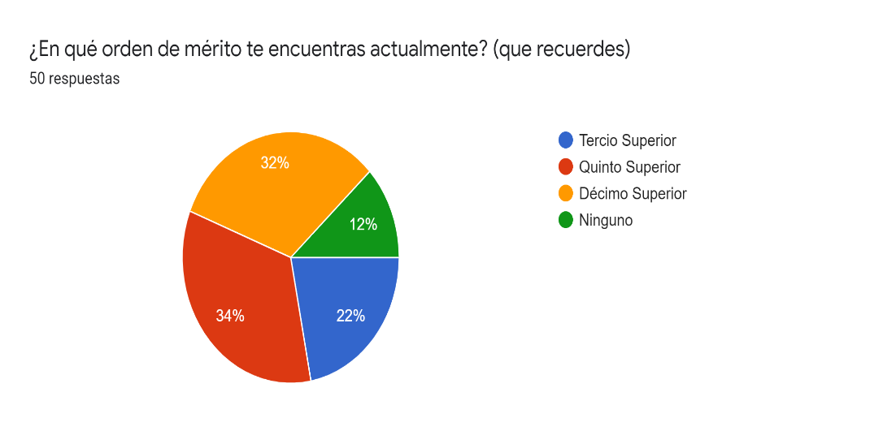
Orden de mérito |  | fi | Fi | hi | Hi
Tercio superior |  | 11 | 11 | 0.22 | 0.22
Quinto superior |  | 17 | 28 | 0.34 | 0.56
Décimo superior |  | 16 | 44 | 0.32 | 0.88
Ninguno |  | 6 | 50 | 0.12 | 1
Total |  | 50 |  | 1

Media | No existe
Mediana | No existe
Moda | 17 (Quinto superior)

Interpretación:
Con los datos obtenidos, luego de un procesamiento de la información de una muestra de 50 estudiantes de la Universidad
Tecnologica del Perú (UTP) sede ICA. Se ha obtenido una moda de 17 corespondiente al quinto superior, es decir, que la mayor presencia de dichos estudiantes pertenecen al orden de merito quinto superior
Respecto a la media y mediana no existen, ya que, no se pueden procesar, debido al tipo de dato encuestado.

11
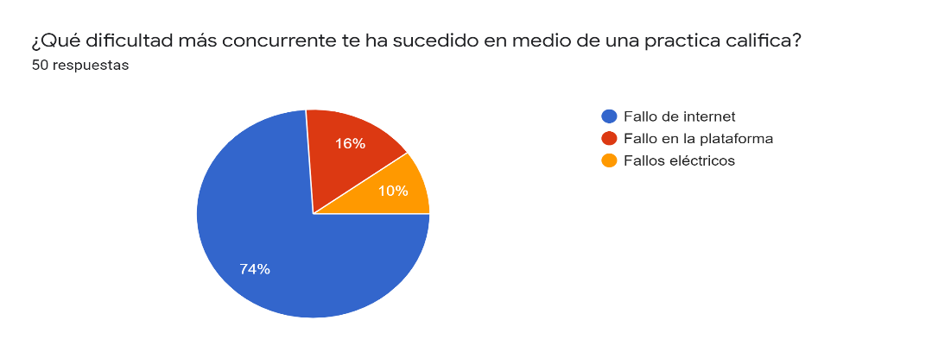
Fallos al rendir una PC |  | fi | Fi | hi | Hi
Fallo de internet |  | 37 | 37 | 0.74 | 0.74
Fallo en la plataforma |  | 8 | 45 | 0.16 | 0.9
Fallos eléctricos |  | 5 | 50 | 0.1 | 1
Total |  | 50 |  | 1

Media | No existe
Mediana | No existe
Moda | 37 (Fallos de internet)

Interpretación:
Con los datos obtenidos, luego de un procesamiento de la información de una muestra de 50 estudiantes de la Universidad
Tecnologica del Perú (UTP) sede ICA. Se ha obtenido una moda de 37 corespondiente a fallos de internet, es decir, que la mayor presencia de dichos estudiantes
han presentado un fallo de internet al rendir una practica calificada. Respecto a la media y mediana no existen, ya que, no se pueden procesar, debido al tipo de dato encuestado.

